MBO_detail
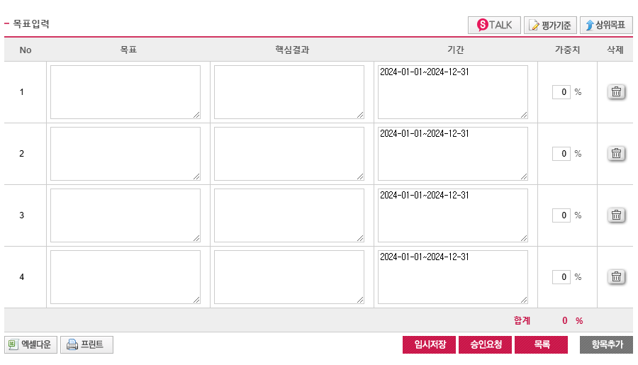

No | 중점 파트 | 목표 | 핵심결과 | 가중치
1 | 패키지 | [F2]ESG 관점의 신규 상품 개발 및 패키징하고, 판매를 통해 고객에게 Value를 제공한다. | • [KR1] ESG 경영기여-사업연계(계약 및 수주기여) | 0%
 |  |  | • [KR2] SDX 재단 자발적 탄소시장 위원회 구성 및 운영 - 건물 인증체계 구축을 위한 기준 수립
2 | 패키지 | [C3]기존 FM사업 외 단위상품 솔루션化로 해외 사업 진출 기반을 마련 한다. | • [KR1] 미주지역 대상 솔루션 도입 및 시범사업(PoC) 수행 (1차년도 목표 금액 산정 中_JV 목표 수립) | 0%
3 | NPD | [C4]Out-bound기반의 다면 영업망을 발굴 및 온라인 채널을 통한 In-bound 확대 | • [KR1] 얼라인언스 기반 Out-bound 채널 발굴 및 영업 기회 확대 ☞ 얼라이언스를 통한 신규 채널 발굴 | 0%
4 | NPD | [C6]각 상품별 진짜 고객을 정의하고, 고객여정상의 고객경험 센싱과 인사이트 발굴 후 신속하게 개선반영 할수 있는 제계를 구축한다. | • [KR1] NPD 프로세스 개선을 통해 정식 출시 이전 Pilot 테스트를 선행하여 고객 반응을 점검하고 상품의 완성도를 높인다 | 0%
5 |  | [I1]고객에게 다양한 신규 서비스를 공급한다. | • [KR1] Agile NPD체계 간소화 & 상품 특성 별 NPD프로세스 적용을 통한 신규 상품 30개(누적 상품 50개 이상 확보) 런칭 (23년 22개) | 0%
 | 공통 |  | • [KR2] 전체 아이디어 발굴 다각화 및 상품화 확대☞ '24씨드큐브 상시운영체계 수립 및 씨드 상품화 확대 씨드확보 100건 이상, 상품화 율 10% 이상
 |  |  | • [KR3] 외부 오픈이노베이션 채널 확대를 통해 신규 얼라이언스 발굴을 50건 이상 진행 한다
6 | 프라이싱 + 공통 | [I1]고객 측면에서 최적의 가격 / 상품구성을 제공하여 만족도를 제고한다. (상품 서비스 수용도 조사 신규 도입) | • [KR1] 상품 프라이싱 방향 설정 및 판매가격 정책(손익가이드) 수립 • [KR2] 출시 상품별 판매가격 전략 수립 및 적용을 통한 가격 수립 | 0%
7 | 패키지 + 공통 | [I4]신규 및 기존 Product 대상 볼륨형 비즈니스가 가능한 상품을 기획, 선별하여 매출에 기여한다 | • [KR1] 볼륨비즈가 가능한 상품 설계☞ 5개 상품 / 뉴마켓 매출 10% | 0%
8 | 공통 | [F1]뉴마켓 재무목표 달성을 통한 사업기여(매출 335억 / 매총2 17.6억)_본부 더블카운팅 포함 매출 535억/이익 산정中 | • [KR1] New Solution 사업에 대한 손익을 달성하기 위한 내부 프로세스 수립하고, 사업총괄/ 지원 부서 등과 소통하여 매출 달성에 기여한다. | 0%

